Габариты и фото
 |  |  | Габариты для отправки в ЕКБ:

Места | Комментарии |  | № Наименование | Д х Ш х В, см | Кол-во | Вес за ед |  | Вес за место, кг
1 | Столы TRESTON, поз 2, 3, 4 собрать в 2 места. Столы один на другой. Тумбочки 2. – под столы, угловые элем и доски – сверху. Итого 2 места, каждое по 200 кг, 180 x 105 x 82 |  | 1 Стол TRESTON | 180 x 105 x 82 | 4 шт | 70 кг | 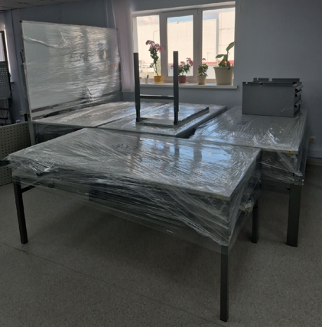 | 400
2 |  |  | 2 Тумбочка TRESTON | 60 x 60 x 40 | 4 шт | 15 кг | 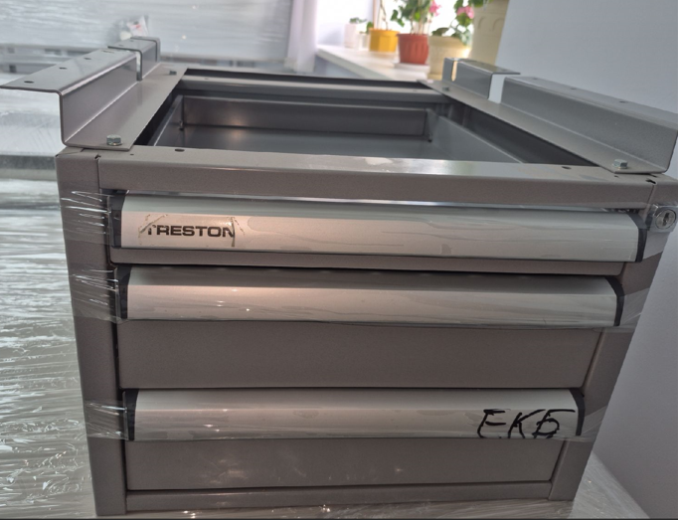
 |  |  | 3 Угловой элемент TRESTON | 100 x 50 x 80 | 2 шт | 15 кг | 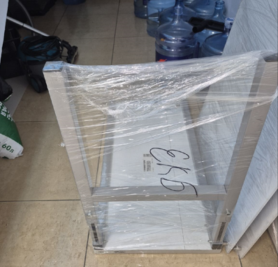
 |  |  | 4 Доски столов TRESTON | 200 x 80 x 80 | 1 кмпл | 70 кг | 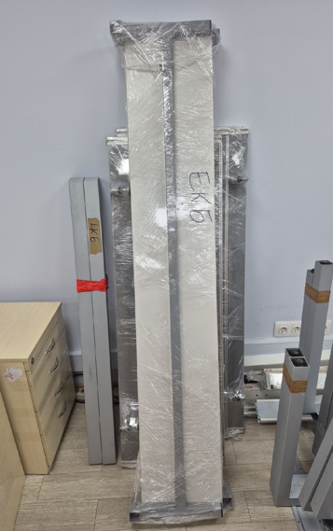
3.4 |  |  | 5 Тележки TRESTON | 70 x 50 x 75 | 2 шт | 30 кг | 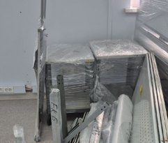 | 60
5 |  |  | 6 Доска маркерная | 200 x 60 x 200 | 1 шт | 15 кг |  | 15
6 |  |  | 7 Тренога | 75 x 5 x 160 | 1 шт | 10 кг |  | 10
7,8,9,10,11,12 |  |  | 8 Тумба ЛДСП | 50 x 45 x 65 | 6 шт | 20 кг | 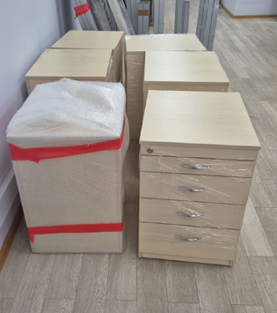 | 120
13 |  | Нужна б/у паллета 1/3 | 9 Столешницы и опоры от столов ЛДСП (6 шт) | 180 x 80 x 80 | 1 кпл = 6 шт. | 80 кг | 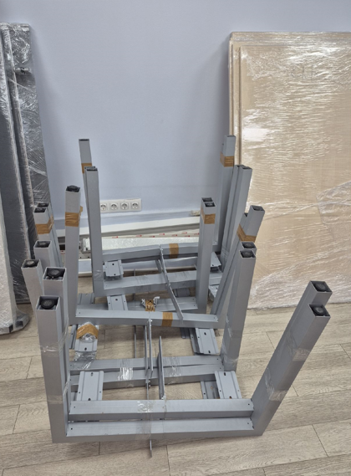 | 80
 |  |  | 10. Ножки от столов ЛДСП (6 шт) | 130 x 100 x 90 | 1 кпл= 6 шт. | 80 кг |  | 80
14 |  |  | 11. Доска маркерная настенная | 180 x 90 x 35 | 2 шт | 10 кг |  | 20
15,16,17,18 |  |  | 12. Тележки TRESTON складские (4 шт)110 x 100 x 100 1 кпл=4 шт | 100 кг |  |  | 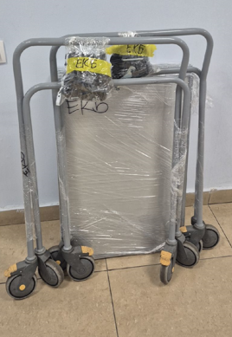 | 400
19,20,21 |  |  | 13. Шкаф ЛДСП | 80 x 60 x 200 | 3 шт | 90 кг |  | 270
22 |  |  | 14. Стойки вытяжные | 90 x 60 x 90 | 1 кпл=6 шт | 100 кг |  | 100
23 |  |  | 15. Вешалка напольная | 45 x 45 x 200 | 1 шт. | 10 кг |  | 10
24 |  |  | 16. Стойки стеллажа горизонтальные 140 x 90 x 100 | 1 кпл=17 связок 100 кг |  |  | 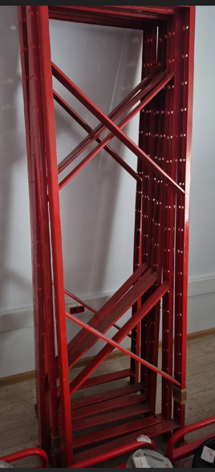 | 100
25 |  | Нужна б/у паллета 2/3 | 17. Полки стеллажа | 110 x 70 x 70 1 кпл=11 связок | 150 кг | 2-я паллета 250 кг | 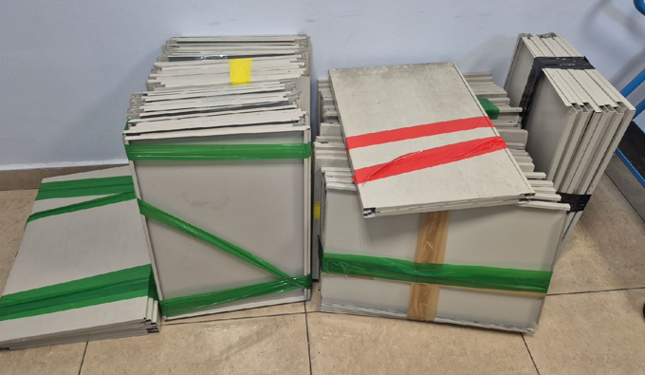 | 150
 |  |  | 18. Стойки стеллажа вертикальные | 200 x 65 x 100 1 кпл=12 шт | 150 кг |  | 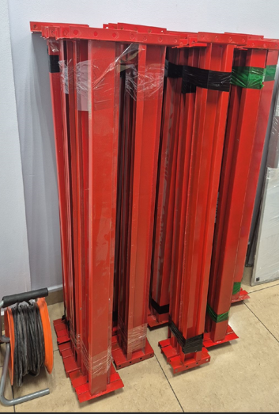 | 150
26 |  |  | 19 Доска маркерная | 90 x 120 x 10 | 1 кпл=2 шт. | 20 кг |  | 20
27, 28, 29,30 |  |  | 20 IT шкаф + аптечки | 60 x 50 x 100 | 1 кпл=1 шт. + 3 шт.50 кг |  |  | 50
31 |  |  | 21 Доска на колесах | 60 x 60 x 200 | 1 шт. | 10 кг |  | 10
32 |  |  | 22 Стойка для брошюр | 50 x 50 x 180 | 1 шт. | 10 кг |  | 10
33,34,35,36,37 | 5 мест ( 70 х 70 х 200), 2 кресла=40 кг |  | 23 Кресло офисное | 70 x 70 x 110 | 9 шт. | 20 | 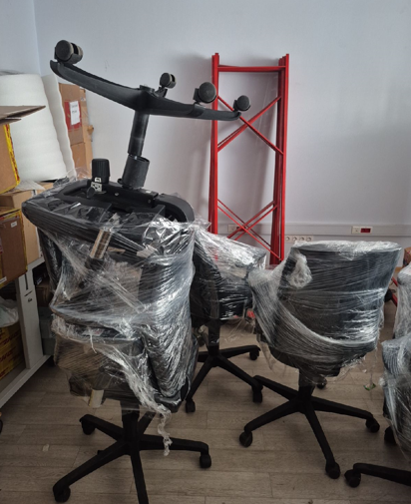 | 100
38 | Нужна б/у паллета 3/3 |  | 24. Запасная паллета для остатков |  |  |  |  | 300
39 |  |  | Катушки для кабеля | 50 х 50 х 60 | 4 шт | 20 | 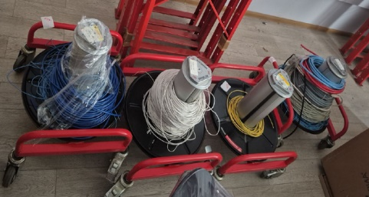 | 80
40 |  |  | DIN рейки | 20 х 20 230 | 1 кпл | 40 |  | 40

40 |  |  |  |  |  |  |  | 2575

